带图
 | 名称 | 备注
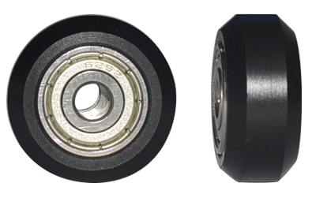 | 滑轮小 |  | 3 |  | 1.7
 | 滑轮大 |  | 6 |  | 1.6
 | T8丝杆8mm导程2 | 长220mm（端头加工好 | 1 | 500 | 3.5 | 1750 | 涡轮风扇4020 | 12V 线长90cm XH2.54端子正头 | 1 |  | 3.2
 | 法兰螺母切边 | T8导程2 | 1 | 500 | 1.3 | 650 | 同步带2GT宽6mm | 每根1.2米 | 1.2 |  | 3
 | 钢性联轴器 | 5*8 | 1 | 200 | 3.2 | 640
 | 同步轮5mm孔16齿 |  | 2 | 950 | 1.2 | 1140 | 电机架 |  | 1 |  | 1.9
 | 同步带2GT宽6mm |  | 1 | 600 | 2 | 1200 | 弹性联轴器 | 5*8 | 1 | 0 | 2.2
 | MK8挤出套 | 新版反向（左手）配40齿挤出轮 | 1 | 500 | 8.3 | 4150
 |  |  |  |  |  | 9530
 | 热敏 带2.54端子 | XH2.54端子 80cm | 1 |  | 1.6
 | 加热棒 | 6*15 12V40W 线长0.9m | 1 |  | 2.6
 | 铝块E3DV5 |  | 1 | 700 | 1.4 | 980
 | 喉管E3DV6 | M6*40 | 1 | 700 | 1.5 | 1050
 | 喷嘴0.4 | 1.75/0.4 | 1 | 700 | 0.4 | 280
 |  | 热敏 |  | 250 | 0.6 | 150

 | 铝块E3DV5新版 |  |  |  | 1.5

